상품제안서
라운드 원목 알루미늄 헤드셋 거치대 | 상품코드: S37661

 |  |  |  |  |  |  | 02-713-8555 | www.synergygift.co.kr
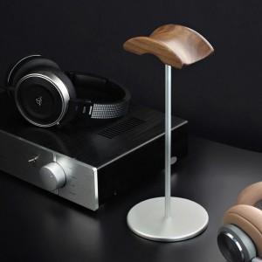

【상세/제작정보】

【인쇄/포장옵션】 | 레이저, 풀칼라 / 포장지포장

【공급단가】 | 수량 | 30~ | 50~ | 100~ | 500~ | 1,000~
*VAT별도 | 실버 | 16,500원 | 16,230원 | 15,840원 | 15,440원 | 15,180원
 | 티타늄 | 16,500원 | 16,230원 | 15,840원 | 15,440원 | 15,180원

【상품 URL】 | https://www.synergygift.co.kr:443/src/goods_detail.php?gdno=37661

